1-1
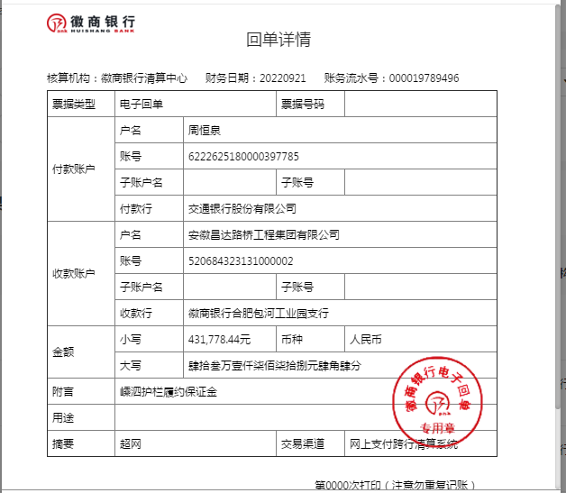
工程款支付证书
工程名称 |  | 安徽路港526国道嵊泗段改建工程变更新增路基护栏施工 |  |  |  |  | 建设单位 |  |  |  |  |  |  | ERP编号 |  | 16058 | 档案编号
合同金额 |  | 10,635,568.86 |  |  | 中标时间 | 2022-07-19 | 已提供工程资料 |  |  |  |  |  |  | 保存地址 |  | 合肥 | 责任单位 |  | 东部大区
决算金额 |  |  |  |  | 决算时间 |  | 项目部印章 |  | 无 |  |  |  |  | 施工人 |  | 周恒泉18857466661 | 区域责任人 | 施迎东 | 省办负责人 | 施迎东
序号 | 经营填写 |  |  |  |  | 工程填写 | 经营填写 |  |  | 财务填写 |  | 经营、工程、质安填写 |  | 区域负责人 |  | 申请部门填写财务核对 |  |  | 本次支付 金额 | 剩余款项
 | 到款情况 |  |  |  |  |  | 暂列金 |  |  | 代缴税金 |  | 其他扣款 |  | 预留款 |  | 成本票
 | 日期 | 工程款金额 | 周转金金额 | 到款银行 | 到款账户 | 完成进度 | 比例 | 金额 | 备注 | 金额 | 备注 | 金额 | 备注 | 金额 | 备注 | 供货单位 | 合同额 | 成本票额
1 | 2022-09-21 |  | 431,778.44 | 徽行 | 5206 8432 1310 0000 02 |  |  |  |  |  |  |  | 转账费后期扣 |  |  | 安徽省路港工程有限责任公司租赁分公司-履约保证金 开户行：建行合肥长江东路支行 开户行：3400 1443 7080 5300 1161 |  |  | 431,778.44

合计 |  | 0 | 431778.44 |  |  |  | - | 0.00 |  | 0.00 |  | 0.00 | - | 0.00 | - | - |  |  | 431,778.44 | 0.00
本次结算、支付明细 |  | 应支付金额 |  |  | 431778.44 |  | 本次支付金额 |  |  |  |  |  | 小写 | 431,778.44
 |  | 已支付金额 |  |  | 0.00 |  |  |  |  |  |  |  | 大写 | RMB431778.44

1-2
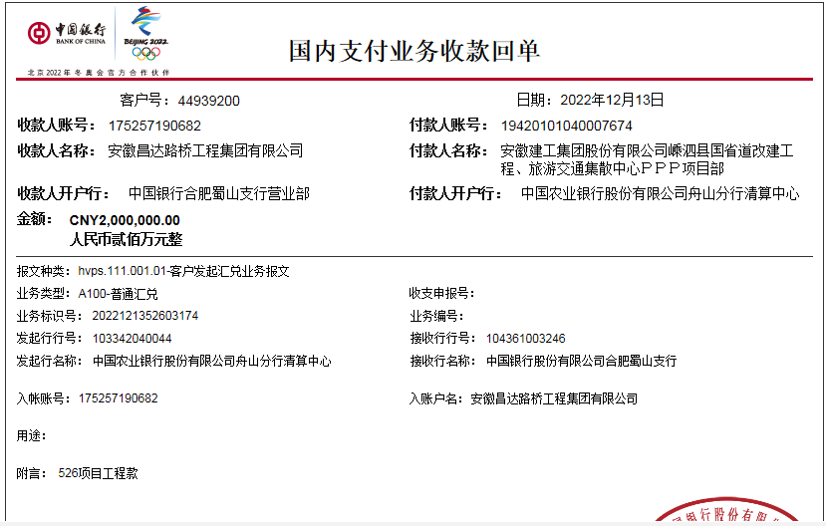
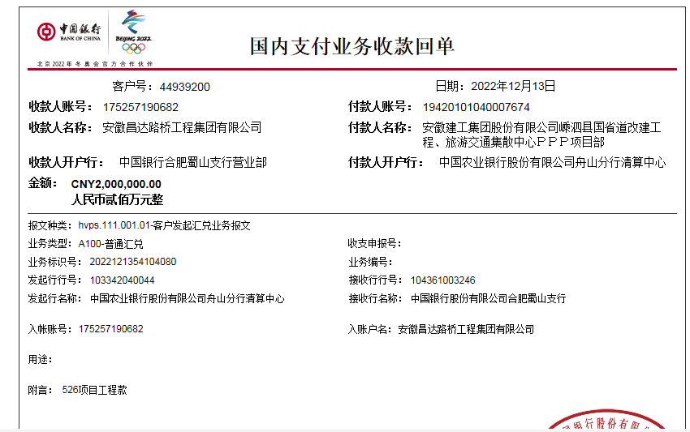
工程款支付证书
工程名称 |  | 安徽路港526国道嵊泗段改建工程变更新增路基护栏施工 |  |  |  |  | 建设单位 |  |  |  |  |  |  | ERP编号 |  | 16058 | 档案编号
合同金额 |  | 10,635,568.86 |  |  | 中标时间 | 2022-07-19 | 已提供工程资料 |  |  |  |  |  |  | 保存地址 |  | 合肥 | 责任单位 |  | 东部大区
决算金额 |  |  |  |  | 决算时间 |  | 项目部印章 |  | 无 |  |  |  |  | 施工人 |  | 周恒泉18857466661 | 区域责任人 | 施迎东 | 省办负责人 | 施迎东
序号 | 经营填写 |  |  |  |  | 工程填写 | 经营填写 |  |  | 财务填写 |  | 经营、工程、质安填写 |  | 区域负责人 |  | 申请部门填写财务核对 |  |  | 本次支付 金额 | 剩余款项
 | 到款情况 |  |  |  |  |  | 暂列金 |  |  | 代缴税金 |  | 其他扣款 |  | 预留款 |  | 成本票
 | 日期 | 工程款金额 | 周转金金额 | 到款银行 | 到款账户 | 完成进度 | 比例 | 金额 | 备注 | 金额 | 备注 | 金额 | 备注 | 金额 | 备注 | 供货单位 | 合同额 | 成本票额
1 | 2022-09-21 |  | 431,778.44 | 徽行 | 5206 8432 1310 0000 02 |  |  |  |  |  |  |  | 转账费后期扣 |  |  | 安徽省路港工程有限责任公司租赁分公司-履约保证金 开户行：建行合肥长江东路支行 开户行：3400 1443 7080 5300 1161 |  |  | 431,778.44
2 | 2022-12-13 | 4,000,000.00 |  | 中行 | 1752 5719 0682 |  | 2.0% | 106,355.68 | 50%管理费 | 53177.84 | 企税1% | 300.00 | 转账费 |  |  | 宁波聚恒金属科技有限公司-护栏 开户行：中国农业银行股份有限公司宁波鄞州分行 账号：3940 2001 0400 3542 2 | 7,444,861.05 |  | 3,830,557.85
 |  |  |  |  |  |  |  |  |  | 2391.29 | 滞纳金 | 500.00 | 外经证
 |  |  |  |  |  |  |  |  |  | 6717.34 | 水利基金、印花税

合计 |  | 4000000 | 431778.44 |  |  |  | - | 106,355.68 |  | 62,286.47 |  | 800.00 | - | 0.00 | - | - |  |  | 4,262,336.29 | 0.00
本次结算、支付明细 |  | 应支付金额 |  |  | 3830557.85 |  | 本次支付金额 |  |  |  |  |  | 小写 | 3,830,557.85
 |  | 已支付金额 |  |  | 0.00 |  |  |  |  |  |  |  | 大写 | RMB3830557.85

2-1
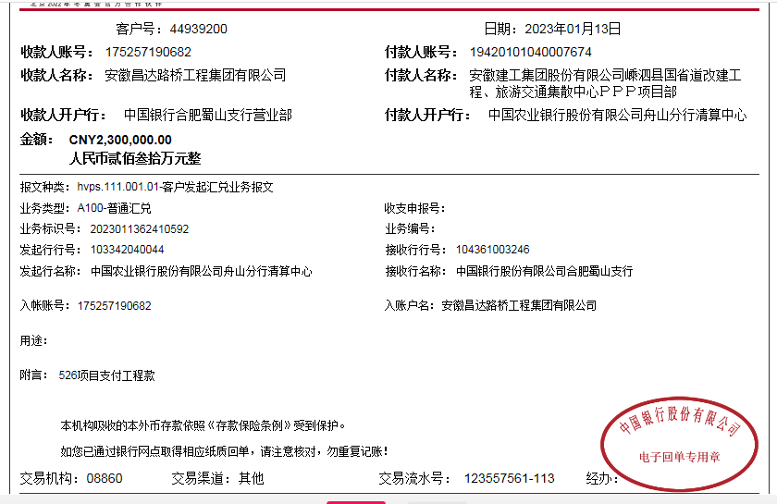
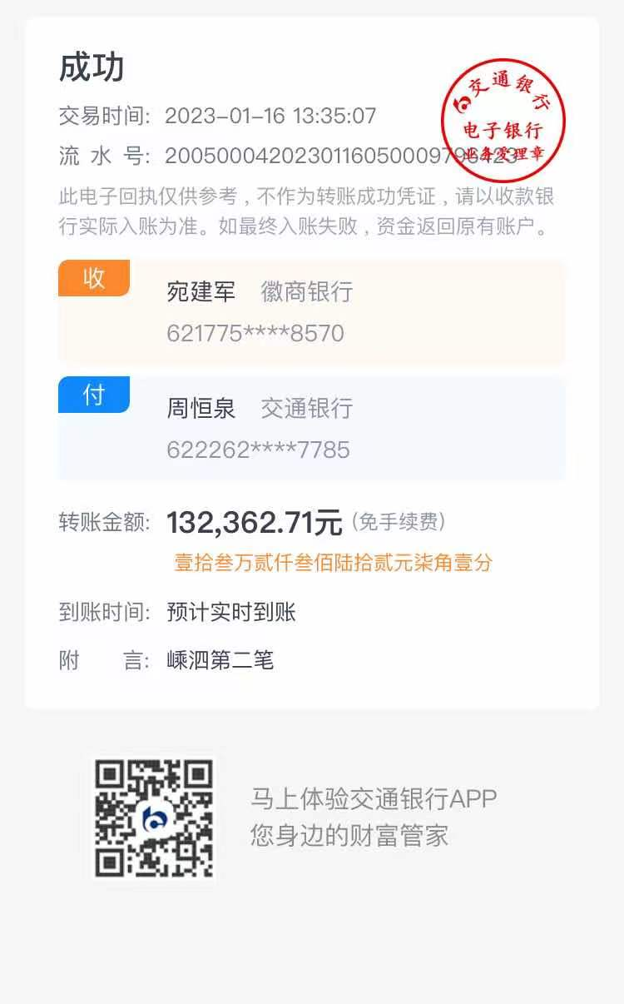
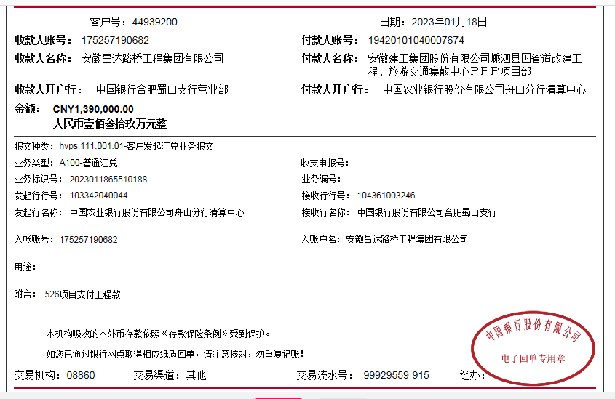
工程款支付证书
工程名称 |  | 安徽路港526国道嵊泗段改建工程变更新增路基护栏施工 |  |  |  |  | 建设单位 |  |  |  |  |  |  | ERP编号 |  | 16058 | 档案编号
合同金额 |  | 10,635,568.86 |  |  | 中标时间 | 2022-07-19 | 已提供工程资料 |  | 施工合同、投资协议 |  |  |  |  | 保存地址 |  | 合肥 | 责任单位 |  | 东部大区
决算金额 |  | 8,152,874.55 |  |  | 决算时间 |  | 项目部印章 |  | 无 |  |  |  |  | 施工人 |  | 周恒泉18857466661 | 区域责任人 | 施迎东 | 省办负责人 | 施迎东
序号 | 经营填写 |  |  |  |  | 工程填写 | 经营填写 |  |  | 财务填写 |  | 经营、工程、质安填写 |  | 区域负责人 |  | 申请部门填写财务核对 |  |  | 本次支付 金额 | 剩余款项
 | 到款情况 |  |  |  |  |  | 暂列金 |  |  | 代缴税金 |  | 其他扣款 |  | 预留款 |  | 成本票
 | 日期 | 工程款金额 | 周转金金额 | 到款银行 | 到款账户 | 完成进度 | 比例 | 金额 | 备注 | 金额 | 备注 | 金额 | 备注 | 金额 | 备注 | 供货单位 | 合同额 | 成本票额
1 | 2022-09-21 |  | 431,778.44 | 徽行 | 5206 8432 1310 0000 02 |  |  |  |  |  |  |  | 转账费后期扣 |  |  | 安徽省路港工程有限责任公司租赁分公司-履约保证金 开户行：建行合肥长江东路支行 开户行：3400 1443 7080 5300 1161 |  |  | 431,778.44
2 | 2022-12-13 | 4,000,000.00 |  | 中行 | 1752 5719 0682 |  | 2.0% | 106,355.68 | 50%管理费 | 53177.84 | 企税1% | 300.00 | 转账费 |  |  | 宁波聚恒金属科技有限公司-护栏 开户行：中国农业银行股份有限公司宁波鄞州分行 账号：3940 2001 0400 3542 2 | 7,444,861.05 |  | 3,830,557.85
 |  |  |  |  |  |  |  |  |  | 2391.29 | 滞纳金 | 500.00 | 外经证
 |  |  |  |  |  |  |  |  |  | 6717.34 | 水利基金、印花税
3 | 2023-01-13 | 2,300,000.00 |  | 中行 | 1752 5719 0682 |  | 2.0% | 106,355.68 | 50%管理费 | 25,807.03 | 企税1% | 200.00 | 转账费 |  |  | 宁波聚恒金属科技有限公司-护栏 开户行：中国农业银行股份有限公司宁波鄞州分行 账号：3940 2001 0400 3542 2 | 7,140,000.00 |  | 2,300,000.00
 |  |  |  |  |  |  |  | -106,355.68 | 已转公司 | -25807.03 | 已转公司 | -200.00 | 已转公司 |  |  | 宁波聚恒金属科技有限公司-护栏 开户行：中国农业银行股份有限公司宁波鄞州分行 账号：3940 2001 0400 3542 2 | 7,140,000.00 |  | 1,009,442.15
 | 2023-01-18 | 1,390,000.00 |  | 中行 | 1752 5719 0682 |  |  |  |  | 25807.03 | 企税1% | 200.00 | 转账费

合计 |  | 7690000 | 431778.44 |  |  |  | - | 106,355.68 |  | 88,093.50 |  | 1,000.00 | - | 0.00 | - | - |  |  | 7,571,778.44 | 354550.82
本次结算、支付明细 |  | 应支付金额 |  |  | 2300000.00 |  | 本次支付金额 |  |  |  |  |  | 小写 | 2,300,000.00
 |  | 已支付金额 |  |  | 0.00 |  |  |  |  |  |  |  | 大写 | RMB2300000

3-1
工程款支付证书
工程名称 |  | 安徽路港526国道嵊泗段改建工程变更新增路基护栏施工 |  |  |  |  | 建设单位 |  |  |  |  |  |  | ERP编号 |  | 16058 | 档案编号
合同金额 |  | 10,635,568.86 |  |  | 中标时间 | 2022-07-19 | 已提供工程资料 |  | 施工合同、投资协议 |  |  |  |  | 保存地址 |  | 合肥 | 责任单位 |  | 东部大区
决算金额 |  | 8,152,874.55 |  |  | 决算时间 |  | 项目部印章 |  | 无 |  |  |  |  | 施工人 |  | 周恒泉18857466661 | 区域责任人 | 施迎东 | 省办负责人 | 施迎东
序号 | 经营填写 |  |  |  |  | 工程填写 | 经营填写 |  |  | 财务填写 |  | 经营、工程、质安填写 |  | 区域负责人 |  | 申请部门填写财务核对 |  |  | 本次支付 金额 | 剩余款项
 | 到款情况 |  |  |  |  |  | 暂列金 |  |  | 代缴税金 |  | 其他扣款 |  | 预留款 |  | 成本票
 | 日期 | 工程款金额 | 周转金金额 | 到款银行 | 到款账户 | 完成进度 | 比例 | 金额 | 备注 | 金额 | 备注 | 金额 | 备注 | 金额 | 备注 | 供货单位 | 合同额 | 成本票额
1 | 2022-09-21 |  | 431,778.44 | 徽行 | 5206 8432 1310 0000 02 |  |  |  |  |  |  |  | 转账费后期扣 |  |  | 安徽省路港工程有限责任公司租赁分公司-履约保证金 开户行：建行合肥长江东路支行 开户行：3400 1443 7080 5300 1161 |  |  | 431,778.44
2 | 2022-12-13 | 4,000,000.00 |  | 中行 | 1752 5719 0682 |  | 2.0% | 106,355.68 | 50%管理费 | 53177.84 | 企税1% | 300.00 | 转账费 |  |  | 宁波聚恒金属科技有限公司-护栏 开户行：中国农业银行股份有限公司宁波鄞州分行 账号：3940 2001 0400 3542 2 | 7,444,861.05 |  | 3,830,557.85
 |  |  |  |  |  |  |  |  |  | 2391.29 | 滞纳金 | 500.00 | 外经证
 |  |  |  |  |  |  |  |  |  | 6717.34 | 水利基金、印花税
3 | 2023-01-13 | 2,300,000.00 |  | 中行 | 1752 5719 0682 |  | 2.0% | 106,355.68 | 50%管理费 | 25,807.03 | 企税1% | 200.00 | 转账费 |  |  | 宁波聚恒金属科技有限公司-护栏 开户行：中国农业银行股份有限公司宁波鄞州分行 账号：3940 2001 0400 3542 2 | 7,140,000.00 |  | 2,300,000.00
 |  |  |  |  |  |  |  | -106,355.68 | 已转公司 | -25807.03 | 已转公司 | -200.00 | 已转公司 |  |  | 宁波聚恒金属科技有限公司-护栏 开户行：中国农业银行股份有限公司宁波鄞州分行 账号：3940 2001 0400 3542 2 | 7,140,000.00 |  | 1,009,442.15
 | 2023-01-18 | 1,390,000.00 |  | 中行 | 1752 5719 0682 |  |  |  |  | 25807.03 | 企税1% | 200.00 | 转账费
4 | 2023-02-13 |  |  |  |  |  |  |  |  | 1563.79 | 补扣企税 | 100.00 | 转账费 |  |  | 宁波汇家建筑劳务有限公司-劳务 开户行：招商银行宁波文化广场支行 账号：5749 0667 5010 811 | 768,290.00 |  | 352,887.03
5 | 2023-03-13 |  |  | 中行 | 1752 5719 0682 |  |  |  |  |  |  |  |  |  |  | 安徽省路港工程有限责任公司租赁分公司-履约保证金 开户行：建行合肥长江东路支行 开户行：3400 1443 7080 5300 1161 |  |  | -431,778.44
 |  |  | -431,778.44 | 周恒泉

合计 |  | 7690000 | 0.00 |  |  |  | - | 106,355.68 |  | 89,657.29 |  | 1,100.00 | - | 0.00 | - | - |  |  | 7,492,887.03 | 0.00
本次结算、支付明细 |  | 应支付金额 |  |  | 431778.44 |  | 本次支付金额 |  |  |  |  |  | 小写 | 431,778.44
 |  | 已支付金额 |  |  | 0.00 |  |  |  |  |  |  |  | 大写 | RMB431778.44
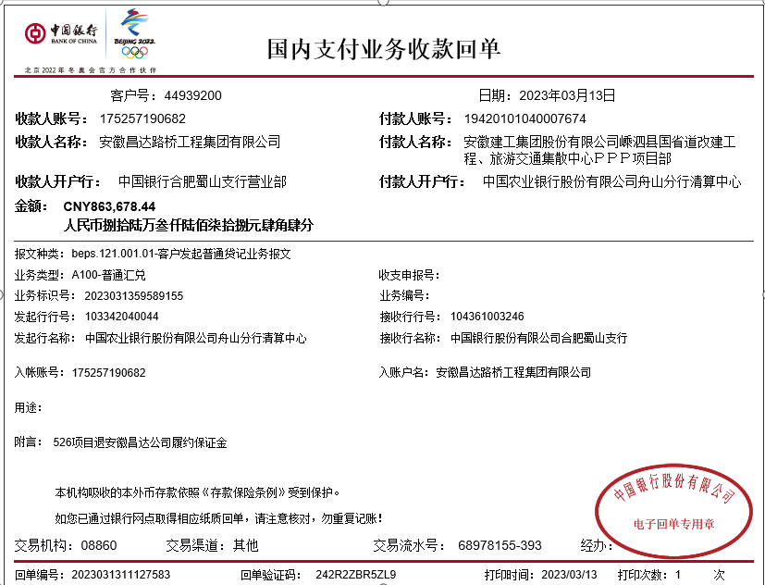

 |  |  |  |  |  |  |  |  |  |  |  |  |  |  |  |  |  |  |  |  | 0

 |  |  |  |  |  |  |  |  |  |  |  |  |  |  |  | 27370.8176
 |  |  |  |  |  |  |  |  |  |  |  |  |  |  |  | 1563.7876

4-1
工程款支付证书
工程名称 |  | 安徽路港526国道嵊泗段改建工程变更新增路基护栏施工 |  |  |  |  | 建设单位 |  |  |  |  |  |  | ERP编号 |  | 16058 | 档案编号
合同金额 |  | 10,635,568.86 |  |  | 中标时间 | 2022-07-19 | 已提供工程资料 |  | 施工合同、投资协议 |  |  |  |  | 保存地址 |  | 合肥 | 责任单位 |  | 东部大区
决算金额 |  | 8,152,874.55 |  |  | 决算时间 |  | 项目部印章 |  | 无 |  |  |  |  | 施工人 |  | 周恒泉18857466661 | 区域责任人 | 施迎东 | 省办负责人 | 施迎东
序号 | 经营填写 |  |  |  |  | 工程填写 | 经营填写 |  |  | 财务填写 |  | 经营、工程、质安填写 |  | 区域负责人 |  | 申请部门填写财务核对 |  |  | 本次支付 金额 | 剩余款项
 | 到款情况 |  |  |  |  |  | 暂列金 |  |  | 代缴税金 |  | 其他扣款 |  | 预留款 |  | 成本票
 | 日期 | 工程款金额 | 周转金金额 | 到款银行 | 到款账户 | 完成进度 | 比例 | 金额 | 备注 | 金额 | 备注 | 金额 | 备注 | 金额 | 备注 | 供货单位 | 合同额 | 成本票额
1 | 2022-09-21 |  | 431,778.44 | 徽行 | 5206 8432 1310 0000 02 |  |  |  |  |  |  |  | 转账费后期扣 |  |  | 安徽省路港工程有限责任公司租赁分公司-履约保证金 开户行：建行合肥长江东路支行 开户行：3400 1443 7080 5300 1161 |  |  | 431,778.44
2 | 2022-12-13 | 4,000,000.00 |  | 中行 | 1752 5719 0682 |  | 2.0% | 106,355.68 | 50%管理费 | 53177.84 | 企税1% | 300.00 | 转账费 |  |  | 宁波聚恒金属科技有限公司-护栏 开户行：中国农业银行股份有限公司宁波鄞州分行 账号：3940 2001 0400 3542 2 | 7,444,861.05 |  | 3,830,557.85
 |  |  |  |  |  |  |  |  |  | 2391.29 | 滞纳金 | 500.00 | 外经证
 |  |  |  |  |  |  |  |  |  | 6717.34 | 水利基金、印花税
3 | 2023-01-13 | 2,300,000.00 |  | 中行 | 1752 5719 0682 |  | 2.0% | 106,355.68 | 50%管理费 | 25,807.03 | 企税1% | 200.00 | 转账费 |  |  | 宁波聚恒金属科技有限公司-护栏 开户行：中国农业银行股份有限公司宁波鄞州分行 账号：3940 2001 0400 3542 2 | 7,140,000.00 |  | 2,300,000.00
 |  |  |  |  |  |  |  | -106,355.68 | 已转公司 | -25807.03 | 已转公司 | -200.00 | 已转公司 |  |  | 宁波聚恒金属科技有限公司-护栏 开户行：中国农业银行股份有限公司宁波鄞州分行 账号：3940 2001 0400 3542 2 | 7,140,000.00 |  | 1,009,442.15
 | 2023-01-18 | 1,390,000.00 |  | 中行 | 1752 5719 0682 |  |  |  |  | 25807.03 | 企税1% | 200.00 | 转账费
4 | 2023-02-13 |  |  |  |  |  |  |  |  | 1563.79 | 补扣企税 | 100.00 | 转账费 |  |  | 宁波汇家建筑劳务有限公司-劳务 开户行：招商银行宁波文化广场支行 账号：5749 0667 5010 811 | 768,290.00 |  | 352,887.03
5 | 2023-03-13 |  |  | 中行 | 1752 5719 0682 |  |  |  |  |  |  |  |  |  |  | 安徽省路港工程有限责任公司租赁分公司-履约保证金 开户行：建行合肥长江东路支行 开户行：3400 1443 7080 5300 1161 |  |  | -431,778.44
 |  |  | -431,778.44 | 周恒泉
6 | 2023-05-29 | 300,000.00 |  | 中行 | 1752 5719 0682 |  |  |  |  |  |  | 100.00 | 转账费 |  |  | 宁波汇家建筑劳务有限公司-劳务 开户行：招商银行宁波文化广场支行 账号：5749 0667 5010 811 | 768,290.00 |  | 299900.00
7 | 2024-01-17 | 162,874.55 |  | 中行 | 1752 5719 0682 |  |  |  |  |  |  | 100.00 | 手续费 |  |  | 宁波汇家建筑劳务有限公司-劳务 开户行：招商银行宁波文化广场支行 账号：5749 0667 5010 811 | 768,290.00 |  | 115502.97
 |  |  |  |  |  |  |  |  |  |  |  | -100.00 | 现金 |  |  | 户名：周恒泉 账号:6222 6251 8000 0397 785 开户行:交通银行宁波鄞州支行 |  |  | 47371.58
 |  |  |  |  |  |  |  |  |  |  |  | 50.00
 |  |  |  |  |  |  |  |  |  |  |  | -50.00

合计 |  | 8152874.55 | 0.00 |  |  |  | - | 106,355.68 |  | 89,657.29 |  | 1,200.00 | - | 0.00 | - | - |  |  | 7,955,661.58 | 0.00
本次结算、支付明细 |  | 应支付金额 |  |  | 47371.58 |  | 本次支付金额 |  |  |  |  |  | 小写 | 47,371.58
 |  | 已支付金额 |  |  | 0.00 |  |  |  |  |  |  |  | 大写 | RMB47371.58
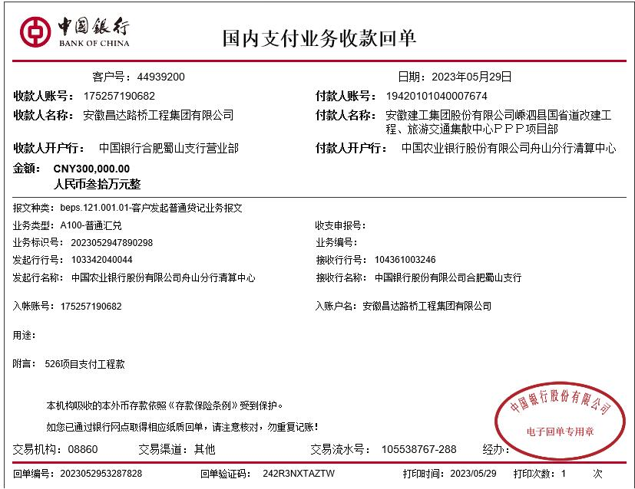

 |  |  |  |  |  |  |  |  |  |  |  |  |  |  |  |  |  |  |  |  | 0

 |  |  |  |  |  |  |  |  |  |  |  |  |  |  |  | 27370.8176
 |  |  |  |  |  |  |  |  |  |  |  |  |  |  |  | 1563.7876

